システム構成図

ゲーム及びコンテンツサイト
管理システム

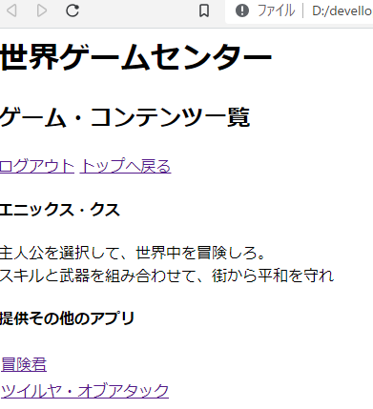
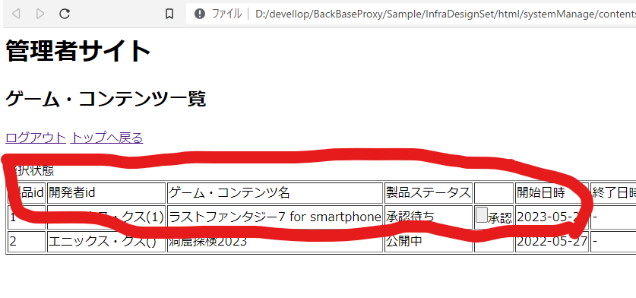
反映処理

申請処理

開発法人向け登録シ ステム

